IL-6
2.547 | 2.921 | 2.887 | 2.544 | 2.593 | 2.43 | 2.407 | 2.831 | 2.752
1.602 | 2.985 | 2.866 | 2.466 | 2.546 | 2.463 | 2.457 | 2.863 | 2.739
0.964 | 2.913 | 2.77 | 2.481 | 2.654 | 2.588 | 2.514 | 2.384 | 2.732
0.529 | 2.962 | 2.795 | 2.496 | 2.619 | 2.518 | 2.497 | 2.378 | 2.697
0.349 | 2.811 | 2.903 | 2.529 | 2.439 | 2.427 | 2.756 | 2.445 | 2.812
0.226 | 2.855 | 2.898 | 2.576 | 2.442 | 2.441 | 2.773 | 2.445 | 2.842
0.189 | 2.754 | 2.873 | 2.209 | 2.296 | 2.382 | 2.906 | 2.603 | 2.812
0.055 | 2.739 | 2.916 | 2.229 | 2.281 | 2.373 | 2.894 | 2.599 | 2.79

IL-6

 | abs | abs-blank | expected | result
std1 | 2.547 | 2.492 | 800 | 798.80104877
std2 | 1.602 | 1.547 | 400 | 403.93613651
std3 | 0.964 | 0.909 | 200 | 199.97935737
std4 | 0.529 | 0.474 | 100 | 89.862328112
std5 | 0.349 | 0.294 | 50 | 51.161389232
std6 | 0.226 | 0.171 | 25 | 27.026872892
std7 | 0.189 | 0.134 | 12.5 | 20.134007472
blank | 0.055 | 0 | 0

 |  |  |  |  |  |  |  |  | concentratıon ( pg/ml)

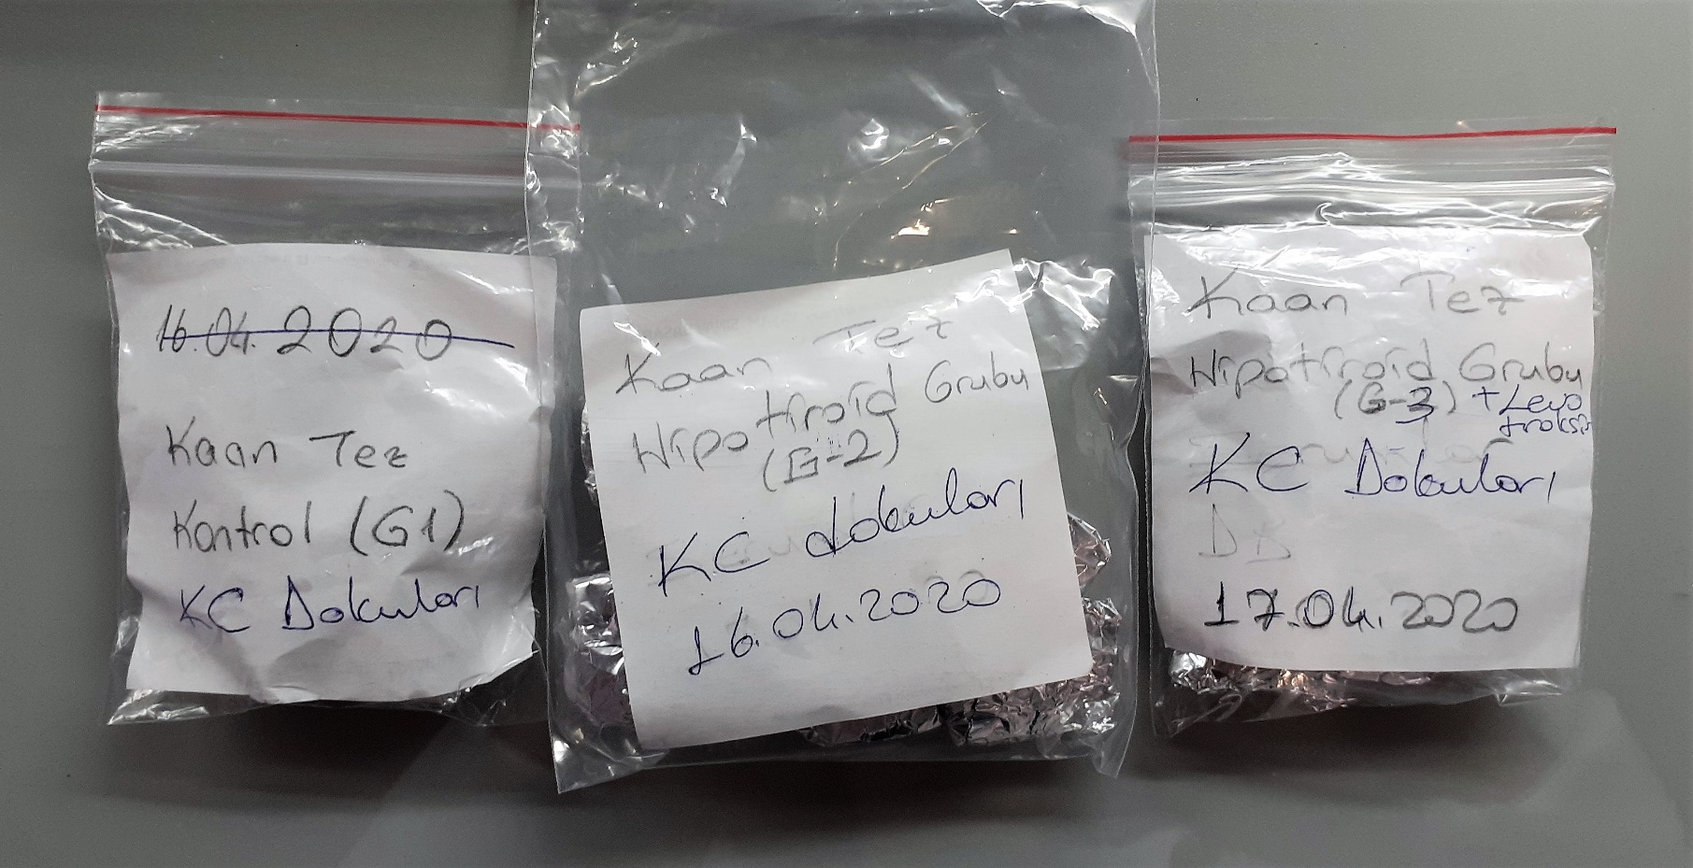
Numune | absorbans | abs-blank | result
G1-1 | 2.921 | 2.866 | 985.66651947
G1-1 | 2.985 | 2.93 | 1019.3818188
G1-2 | 2.913 | 2.858 | 981.48782597
G1-2 | 2.962 | 2.907 | 1007.2069058
G1-3 | 2.811 | 2.756 | 928.90525843
G1-3 | 2.855 | 2.8 | 951.42968
G1-4 | 2.754 | 2.699 | 900.08289721
G1-4 | 2.739 | 2.684 | 892.56503827
G1-5 | 2.887 | 2.832 | 967.96189069
G1-5 | 2.866 | 2.811 | 957.09830265
G1-6 | 2.77 | 2.715 | 908.1327047
G1-6 | 2.795 | 2.74 | 920.7740912
G1-7 | 2.903 | 2.848 | 976.27562125
G1-7 | 2.898 | 2.843 | 973.67416979
G1-8 | 2.873 | 2.818 | 960.71342149
G1-8 | 2.916 | 2.861 | 983.05390585
G1-9 | 2.544 | 2.489 | 797.37226345
G1-9 | 2.466 | 2.411 | 760.61563705
G1-10 | 2.481 | 2.426 | 767.62561771
G1-10 | 2.496 | 2.441 | 774.66350377
G2-1 | 2.529 | 2.474 | 790.24508011
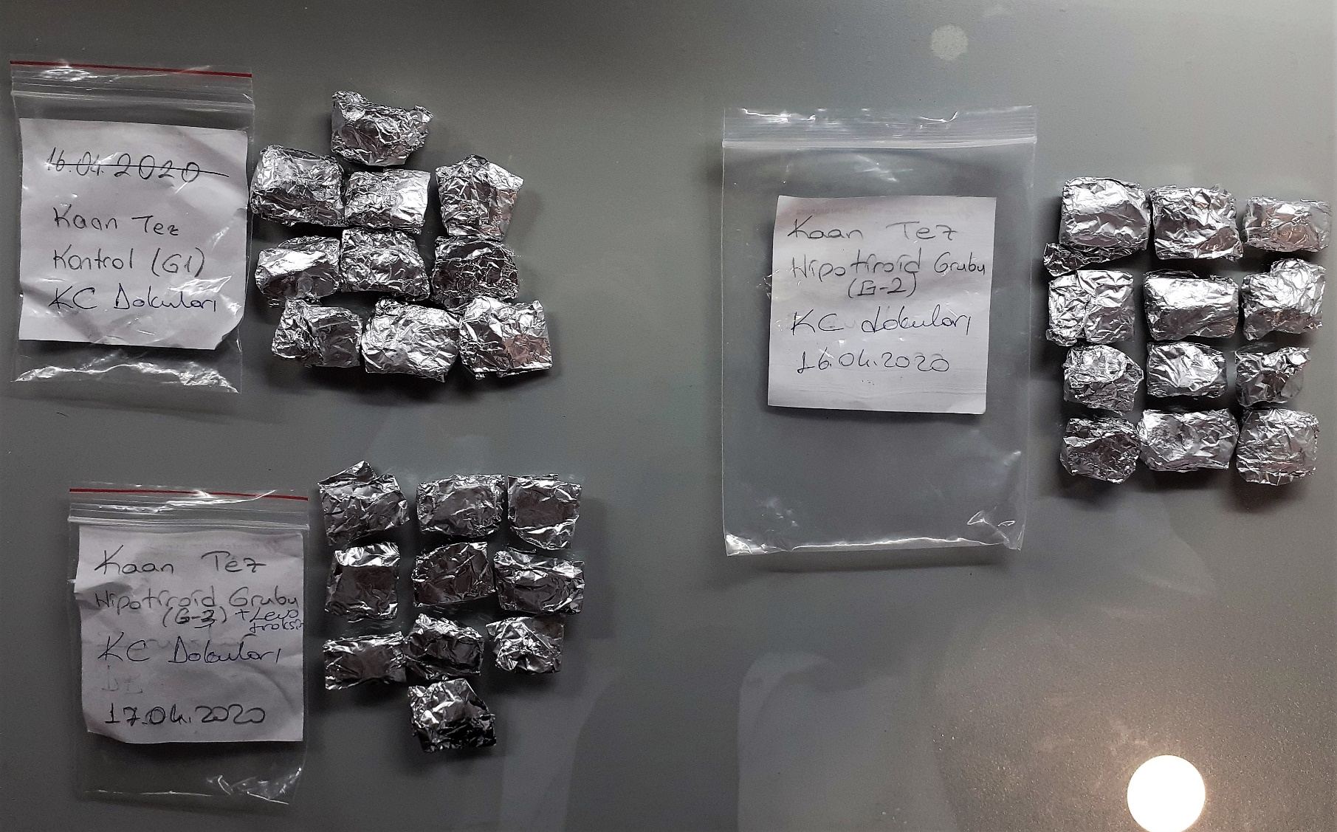
G2-1 | 2.576 | 2.521 | 812.67018729
G2-2 | 2.209 | 2.154 | 644.84618859
G2-2 | 2.229 | 2.174 | 653.56154731
G2-3 | 2.593 | 2.538 | 820.84886533
G2-3 | 2.546 | 2.491 | 798.32466297
G2-4 | 2.654 | 2.599 | 850.49093961
G2-4 | 2.619 | 2.564 | 833.42676115
G2-5 | 2.439 | 2.384 | 748.06799347
G2-5 | 2.442 | 2.387 | 749.45771123
G2-6 | 2.296 | 2.241 | 683.11946697
G2-6 | 2.281 | 2.226 | 676.45365291
G2-7 | 2.43 | 2.375 | 743.9055375
G2-7 | 2.463 | 2.408 | 759.21698957
G2-8 | 2.588 | 2.533 | 818.43965107
G2-8 | 2.518 | 2.463 | 785.03621443
G2-9 | 2.427 | 2.372 | 742.52028461
G2-9 | 2.441 | 2.386 | 748.99434795
G2-10 | 2.382 | 2.327 | 721.87543715
G2-10 | 2.373 | 2.318 | 717.77660549
G2-11 | 2.407 | 2.352 | 733.31379085
G2-11 | 2.457 | 2.402 | 756.42304325
G2-12 | 2.514 | 2.459 | 783.14580217
G2-12 | 2.497 | 2.442 | 775.13368837
G3-1 | 2.756 | 2.701 | 901.08738681
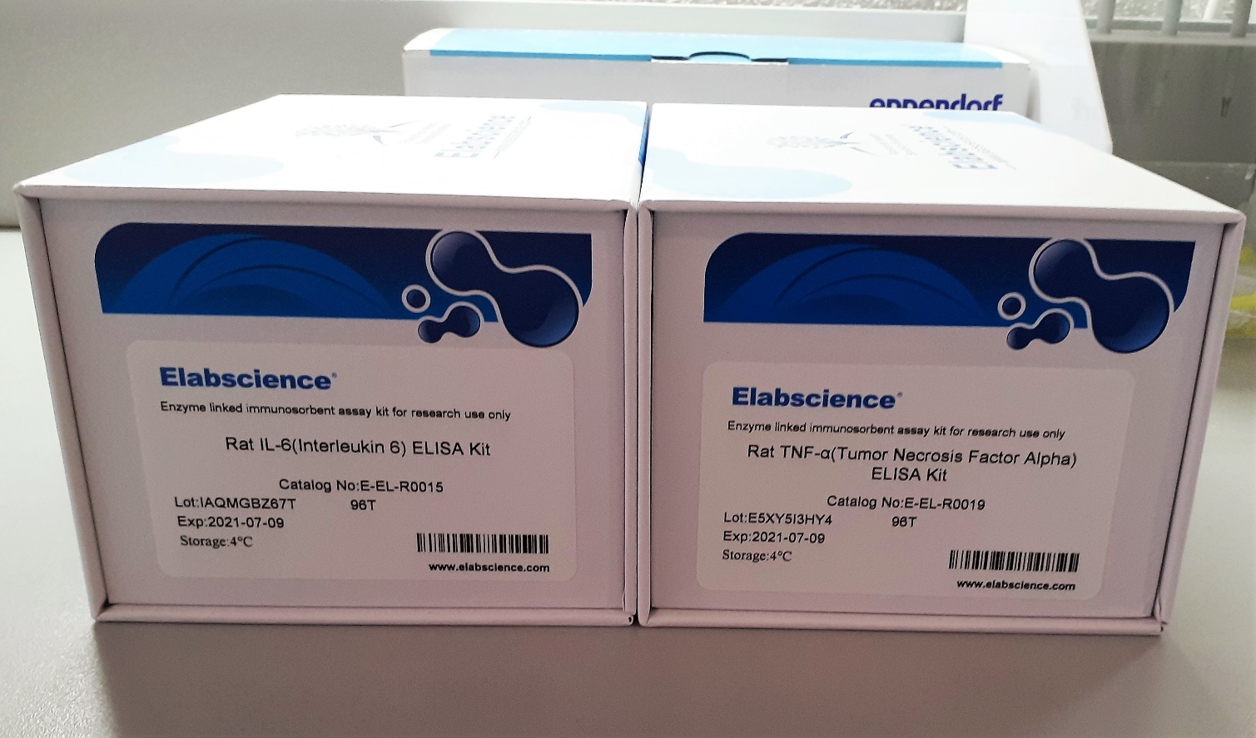
G3-1 | 2.773 | 2.718 | 909.64557829
G3-2 | 2.906 | 2.851 | 977.83798041
G3-2 | 2.894 | 2.839 | 971.59524105
G3-3 | 2.831 | 2.776 | 939.11386611
G3-3 | 2.863 | 2.808 | 955.55082637
G3-4 | 2.384 | 2.329 | 722.78765289
G3-4 | 2.378 | 2.323 | 720.05249395
G3-5 | 2.445 | 2.39 | 750.8485452
G3-5 | 2.445 | 2.39 | 750.8485452
G3-6 | 2.603 | 2.548 | 825.67659565
G3-6 | 2.599 | 2.544 | 823.74401523
G3-7 | 2.752 | 2.697 | 899.07890371
G3-7 | 2.739 | 2.684 | 892.56503827
G3-8 | 2.732 | 2.677 | 889.06625395
G3-8 | 2.697 | 2.642 | 871.66348997
G3-9 | 2.812 | 2.757 | 929.41451059
G3-9 | 2.842 | 2.787 | 944.74974643
G3-10 | 2.812 | 2.757 | 929.41451059
G3-10 | 2.79 | 2.735 | 918.2396127

NOT: Dokular 1:9 oranında( 0,1 gr doku: 0,9ml fosfat tamponu) fosfat tamponu ile homojenize edildikten sonra 7000 rpm + 4' de 5 dk santrifüj edildi.

TNFA
2.764 | 1.635 | 2.852 | 2.911 | 2.588 | 2.386 | 2.66 | 2.861 | 2.497
1.581 | 2.676 | 1.884 | 2.908 | 2.541 | 2.38 | 2.62 | 2.826 | 2.472
0.913 | 2.554 | 2.725 | 2.823 | 2.835 | 2.427 | 2.3 | 2.616 | 2.088
0.534 | 2.507 | 2.744 | 2.828 | 2.858 | 2.427 | 2.393 | 2.617 | 2.026
0.311 | 2.941 | 2.853 | 2.73 | 2.612 | 2.444 | 2.844 | 2.816 | 2.051
0.182 | 2.988 | 2.811 | 2.756 | 2.633 | 2.463 | 2.876 | 2.805 | 2.017
0.136 | 2.871 | 2.832 | 2.599 | 2.544 | 2.537 | 2.751 | 2.853 | 2.386
0.076 | 2.959 | 2.871 | 2.546 | 2.524 | 2.529 | 2.75 | 2.865 | 2.34

TNFA
2.688 | 5000
1.505 | 2500
0.837 | 1250
0.458 | 625
0.225 | 312.5
0.106 | 156.25
0.06 | 78.13
0 | 0
 | abs | abs-blank | expected | result
std1 | 2.764 | 2.688 | 5000 | 5006.9537618
std2 | 1.581 | 1.505 | 2500 | 2469.7529947
std3 | 0.913 | 0.837 | 1250 | 1266.8051145
std4 | 0.534 | 0.458 | 625 | 658.01815356
std5 | 0.301 | 0.225 | 312.5 | 310.24361875
std6 | 0.182 | 0.106 | 156.25 | 140.40723644
std7 | 0.136 | 0.06 | 78.13 | 76.166344
blank | 0.076 | 0 | 0

 |  |  |  |  |  |  |  |  | concentratıon ( pg/ml)

Numune | absorbans | abs-blank | result
G1-1 | 1.635 | 1.559 | 2574.240865
G1-1 | 2.676 | 2.6 | 4800.3159
G1-2 | 2.554 | 2.478 | 4518.6006224
G1-2 | 2.507 | 2.431 | 4411.5466962
G1-3 | 2.941 | 2.865 | 5431.2921228
G1-3 | 2.988 | 2.912 | 5545.9255378
G1-4 | 2.871 | 2.795 | 5262.0831248
G1-4 | 2.959 | 2.883 | 5475.0972993
G1-5 | 2.852 | 2.776 | 5216.469139
G1-5 | 1.884 | 1.808 | 3070.0633426
G1-6 | 2.725 | 2.649 | 4915.0205738
G1-6 | 2.744 | 2.668 | 4959.737937
G1-7 | 2.853 | 2.777 | 5218.8665309
G1-7 | 2.811 | 2.735 | 5118.4960028
G1-8 | 2.832 | 2.756 | 5168.5993334
G1-8 | 2.871 | 2.795 | 5262.0831248
G1-9 | 2.911 | 2.835 | 5358.5510328
G1-9 | 2.908 | 2.832 | 5351.295317
G1-10 | 2.823 | 2.747 | 5147.1064121
G1-10 | 2.828 | 2.752 | 5159.0432082
G2-1 | 2.73 | 2.654 | 4926.7752956
G2-1 | 2.756 | 2.68 | 4988.049596
G2-2 | 2.599 | 2.523 | 4621.8682329
G2-2 | 2.546 | 2.47 | 4500.320711
G2-3 | 2.588 | 2.512 | 4596.5555538
G2-3 | 2.541 | 2.465 | 4488.9078427
G2-4 | 2.835 | 2.759 | 5175.770329
G2-4 | 2.858 | 2.782 | 5230.859064
G2-5 | 2.612 | 2.536 | 4651.8411838
G2-5 | 2.633 | 2.557 | 4700.3916817
G2-6 | 2.544 | 2.468 | 4495.754449
G2-6 | 2.524 | 2.448 | 4450.1735762
G2-7 | 2.386 | 2.31 | 4139.716519
G2-7 | 2.38 | 2.304 | 4126.3789086
G2-8 | 2.427 | 2.351 | 4231.2148738
G2-8 | 2.427 | 2.351 | 4231.2148738
G2-9 | 2.444 | 2.368 | 4269.336405
G2-9 | 2.463 | 2.387 | 4312.0699025
G2-10 | 2.537 | 2.461 | 4479.7842366
G2-10 | 2.529 | 2.453 | 4461.5548601
G2-11 | 2.66 | 2.584 | 4763.0545342
G2-11 | 2.62 | 2.544 | 4670.3172894
G2-12 | 2.3 | 2.224 | 3949.822339
G2-12 | 2.393 | 2.317 | 4155.2939713
G3-1 | 2.844 | 2.768 | 5197.303381
G3-1 | 2.876 | 2.8 | 5274.1091
G3-2 | 2.751 | 2.675 | 4976.2465687
G3-2 | 2.75 | 2.674 | 4973.887078
G3-3 | 2.861 | 2.785 | 5238.0590428
G3-3 | 2.826 | 2.75 | 5154.267375
G3-4 | 2.616 | 2.54 | 4661.076264
G3-4 | 2.617 | 2.541 | 4663.385963
G3-5 | 2.816 | 2.74 | 5130.410504
G3-5 | 2.805 | 2.729 | 5104.2108634
G3-6 | 2.853 | 2.777 | 5218.8665309
G3-6 | 2.865 | 2.789 | 5247.6642166
G3-7 | 2.497 | 2.421 | 4388.8751654
G3-7 | 2.472 | 2.396 | 4332.3589046
G3-8 | 2.088 | 2.012 | 3493.4485738
G3-8 | 2.026 | 1.95 | 3363.136975
G3-9 | 2.051 | 1.975 | 3415.5101187
G3-9 | 2.017 | 1.941 | 3344.339495
G3-10 | 2.386 | 2.31 | 4139.716519
G3-10 | 2.34 | 2.264 | 4037.8033598

